Sheet1
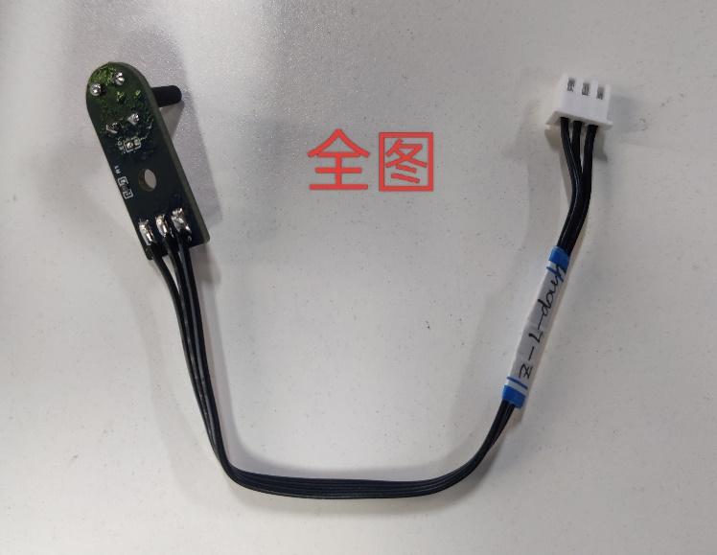
线名称 | 线标 | 型号 | 长度（不含端子） | 数量 | 说明 | 备注 | 参考图片
Z轴上部限位 | Z-L-Up | 22AWG硅胶线-3P | 90mm(加线标：Z-L-UP) | 1 | Z 限位端的+、-、S分别对应3P-2.54端子的3、2、1； 所有外部裸露焊点涂黑硅胶、LED灯去掉 |  | 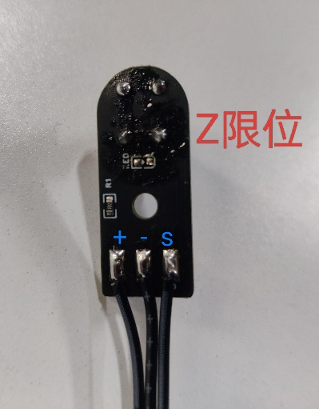 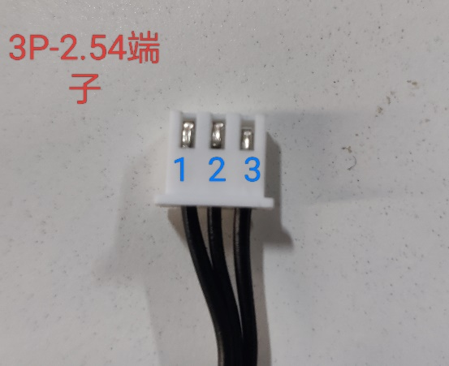
Z轴下部限位 | Z-L-Down | 22AWG硅胶线-3P | 140mm(加线标：Z-L-DOWM) | 1

